Planilha1
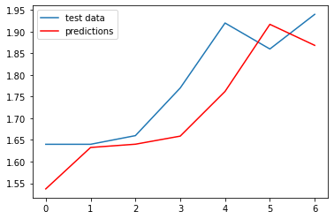
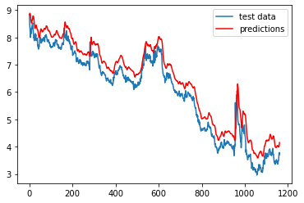
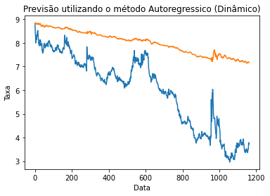
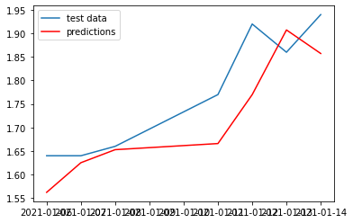
Método | RMSE
AR (não estacionário) | 0.10442975962868489
AR (estacionário) | 3.9993046231
ARIMA (não estacionário) | 0.10382279877853823
ARIMA (estacionário) | 0.46907004850269174

